关系图
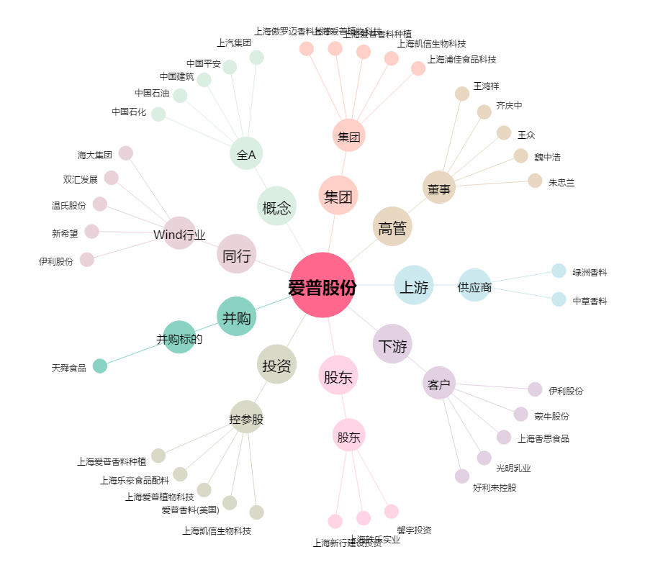
爱普股份[603020.SH] - 关系概览图

